Android显示原理
Home

 |  | Android系统显示原理的整体流程
 |  |  |  |  | 低频
 |  |  | Java - Client |  | 少量 |  | C++/C - Client
 |  |  | CPU |  | 不堵塞 |  | GPU
 |  |  | 应用层：绘制 | DisplayList | 有时间片 | 图形驱动层（Graphics Driver) | 系统层：渲染 | 16ms = 1000/60帧 = 16.67ms

绘制原理
ViewTree
Measure
Layout
Draw
系统层
 |  |  |  |  |  |  |  | 刷新机制
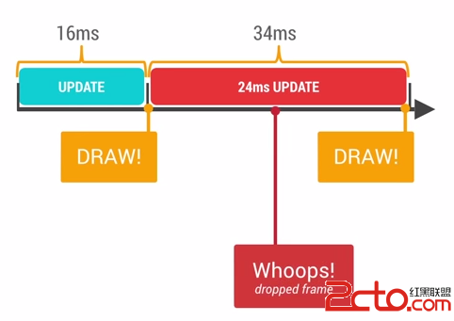
 |  |  |  |  |  | C/C++ - Server
 |  |  |  |  |  | SurfaceFlinger
进程间通信
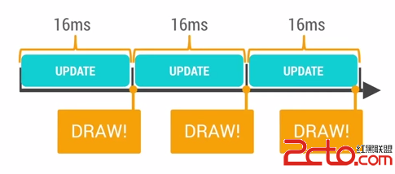
 |  |  |  |  |  |  |  |  |  | 丢帧

 |  |  |  |  |  |  |  |  | 正常

App Will Display List Data

显卡

 | Empty List
 |  |  | List Data |  |  |  | List

 | Button |  |  |  |  |  | Button

Background Execution Limits
Home
Background Execution Limits | https://developer.android.google.cn/about/versions/oreo/background

 | startForegroundService() >=Android 8.0 (API 26)
Foreground
Foreground Service

 |  | startForeground() >= Android 8.0 (API 26)

Background
Background Service
 |  |  | 5s, Not => just as Service.stopSelf()

Background in whitelist

Good_app
Home
 | 用户如何评价好app
 |  |  |  |  |  |  | 总数 | 人数
 | No. | 关注点 | 分类 | 票数 | 百分比 |  | 33 | 7
 | 1 | 流畅、运行速度快 | 性能 | 7 | 21%
 | 2 | UI 美观，颜值高 | 交互 | 5 | 15% |  | 分类 | 票数 | 百分比
 | 3 | 没有广告 | 交互 | 3 | 9% |  | 交互 | 15 | 45%
 | 4 | 流量使用少 | 性能 | 3 | 9% |  | 性能 | 14 | 42%
 | 5 | 操作简洁，否则眼花缭乱 | 交互 | 2 | 6% |  | 功能 | 3 | 9%
 | 6 | 推送少 | 交互 | 2 | 6% |  | 其他 | 1 | 3%
 | 7 | 不闪退 | 性能 | 2 | 6%
 | 8 | 操作方便 | 交互 | 1 | 3%
 | 9 | 广告比较合理 | 交互 | 1 | 3%
 | 10 | 符合用户习惯（符合人机交互） | 交互 | 1 | 3%
 | 11 | 占用空间小 | 性能 | 1 | 3%
 | 12 | 占用内存小 | 性能 | 1 | 3%
 | 13 | 对自己有帮助 | 功能 | 1 | 3%
 | 14 | 功能清晰、功能不重叠 | 功能 | 1 | 3%
 | 15 | 内容新 | 功能 | 1 | 3%
 | 16 | 免费 | 其他 | 1 | 3%

 |  |  |  |  | 目标 | 描述
 |  |  |  |  | 快 | 流畅
 |  |  |  |  | 稳 | 稳定
 |  |  |  |  | 省 | 省电、省流量
 |  |  |  |  | 小 | 安装包、存储小

